Sheet1
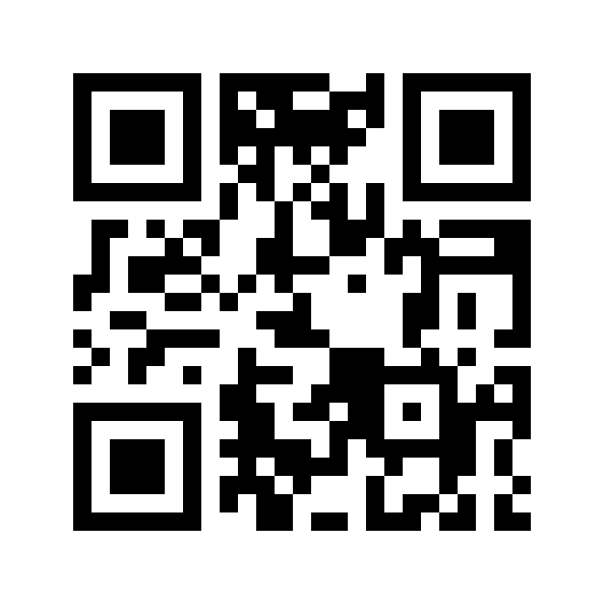
СЧЕТ-ФАКТУРА-НАКЛАДНАЯ
№ 1от 23.01.2021
 | к товаро-отгрузочным документам №

Поставщик :ГУВД1 |  |  |  | Получателъ :
Адрес :г.Ташкент Ц-4 м-в Кашкар, 3. |  |  |  | Адрес :
Р/с :21596000300447995001 |  |  |  | Р/с :
Банк : В РКЦ ГУ ЦБ РУз. |  |  |  | Банк :
МФО :00014 |  |  |  | МФО :
ИНН : 202628856 ОКЭТ :97920 |  |  |  | ИНН :
№ | Наименование товара (работ, услуг) | Едизм | Кол-во | Цена | Стомость поставка | Акцизный налог |  | НДС |  | Стоимость поставки с НДС
1 | 2 | 3 | 4 | 5 | 6 | 7 | 8 | 9 | 10 | 11
1 | DVD | шт | 4,000.00 | 5,000.00 | 20,000,000.00 | Без акц.налог Без НДС
2 | Abonent | шт | 5,000.00 | 2,000.00 | 10,000,000.00 | Без акц.налог Без НДС
3 | Avtomobile | шт | 3,000.00 | 4,000.00 | 12,000,000.00 | Без акц.налог Без НДС
4 | Adaptor | шт | 4,000.00 | 6,000.00 | 24,000,000.00 | Без акц.налог Без НДС
 | Итого : |  |  | 66,000,000.00
 | Прописью :шестьдесят шесть миллионов сум 0 тийин
 | Нач. ФЭО:
 | Нач.Отдел |  |  | Получил :_________________________________
 | Гл.Спец
 | Отпустил : _________________________________

